关系图
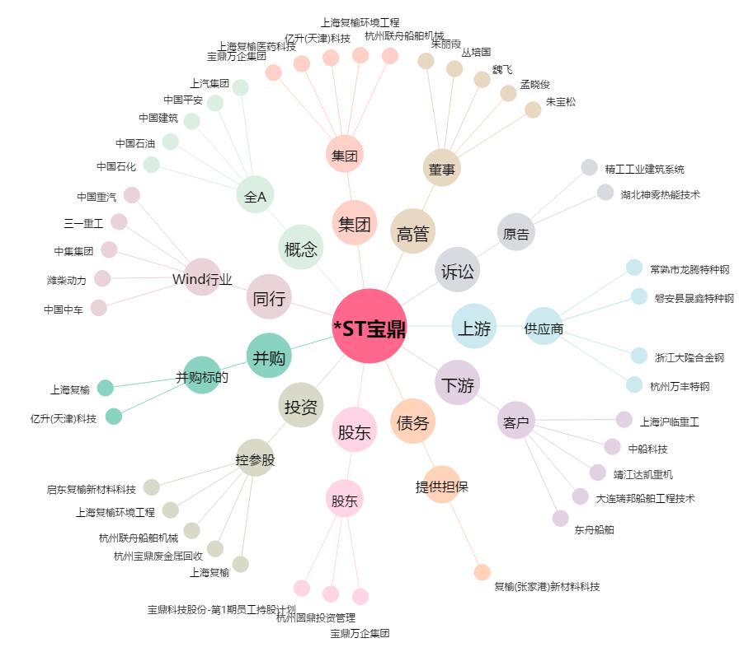
*ST宝鼎[002552.SZ] - 关系概览图

